Sheet1
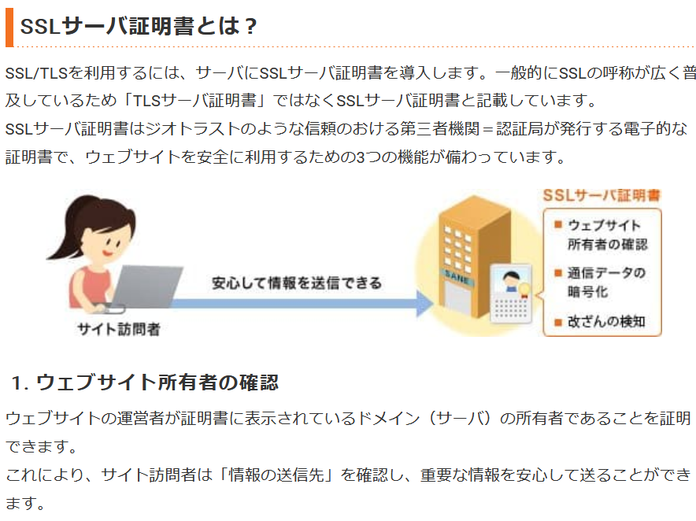
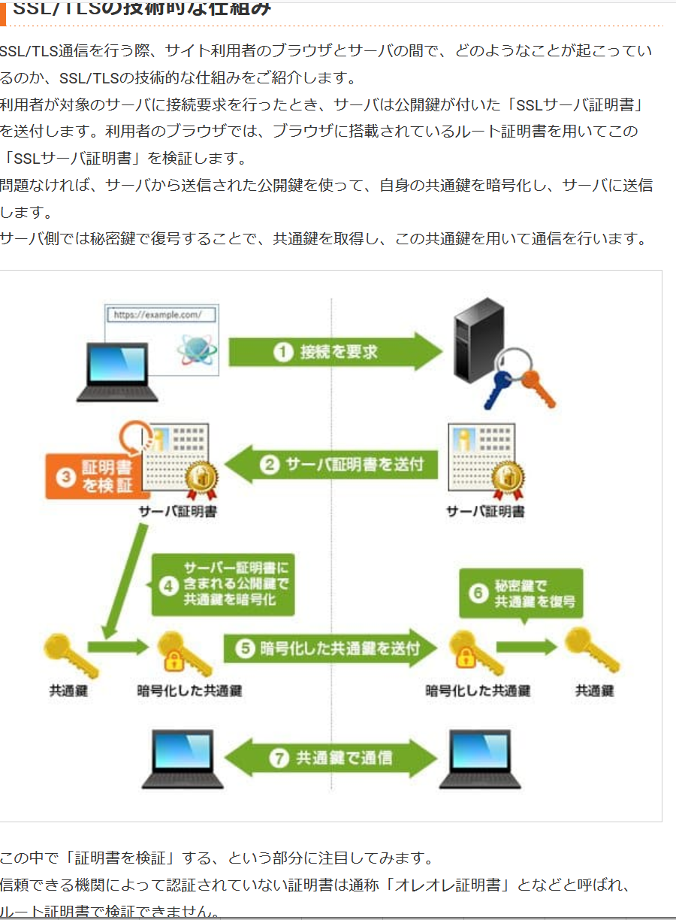
https://dev.classmethod.jp/articles/aws-transfer-for-ftp-and-ftps-in-addition-to-existing-sftp/

aws カスタム ID プロバイダーとは
 | ID プロバイダー (IdP) を使用すると、AWS の外部のユーザー ID を管理して、これらの外部ユーザー ID にアカウント内の AWS リソースに対するアクセス許可を与えることができます

FTPS
 | よりセキュアな通信を可能とするFTPS(File Transfer Protocol over SSL/TLS)に対応いたします。FTPSでは通信を暗号化することが出来るため、データの送受信を安全性も高めた上で実施することが可能
 | SSL（Secure Sockets Layer）/TLS（Transport Layer Security）とは、インターネット上で通信を暗号化する技術です。
 | 重要な情報をやり取りする場合には、そのサイトがSSL/TLSに対応しているかを確認することが大切です。SSL/TLSが導入されているウェブページでは、ブラウザのアドレスバーに表示されるURL「http://」にセキュア（Secure）を表す「s」が付き、「https://」になります。

基本設定
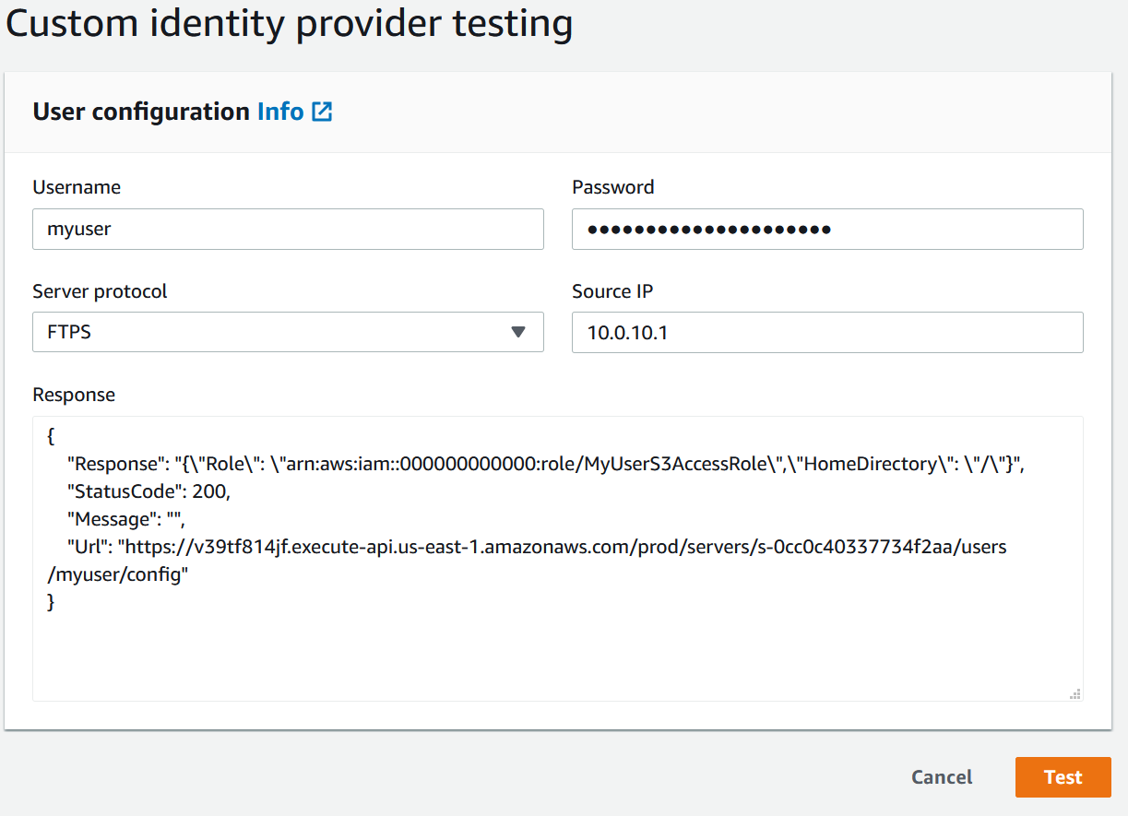
★★★ | https://blog.serverworks.co.jp/tech/2020/04/29/post-83641/

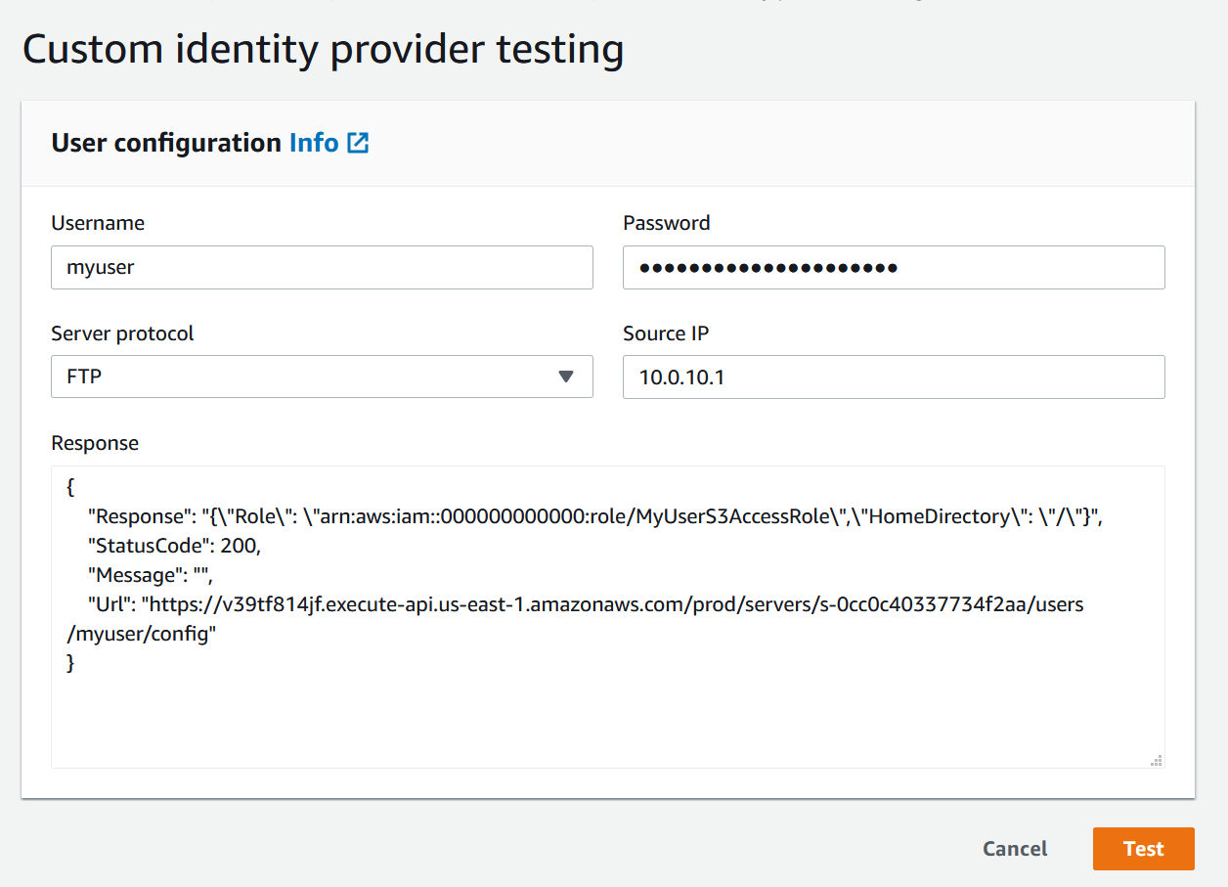
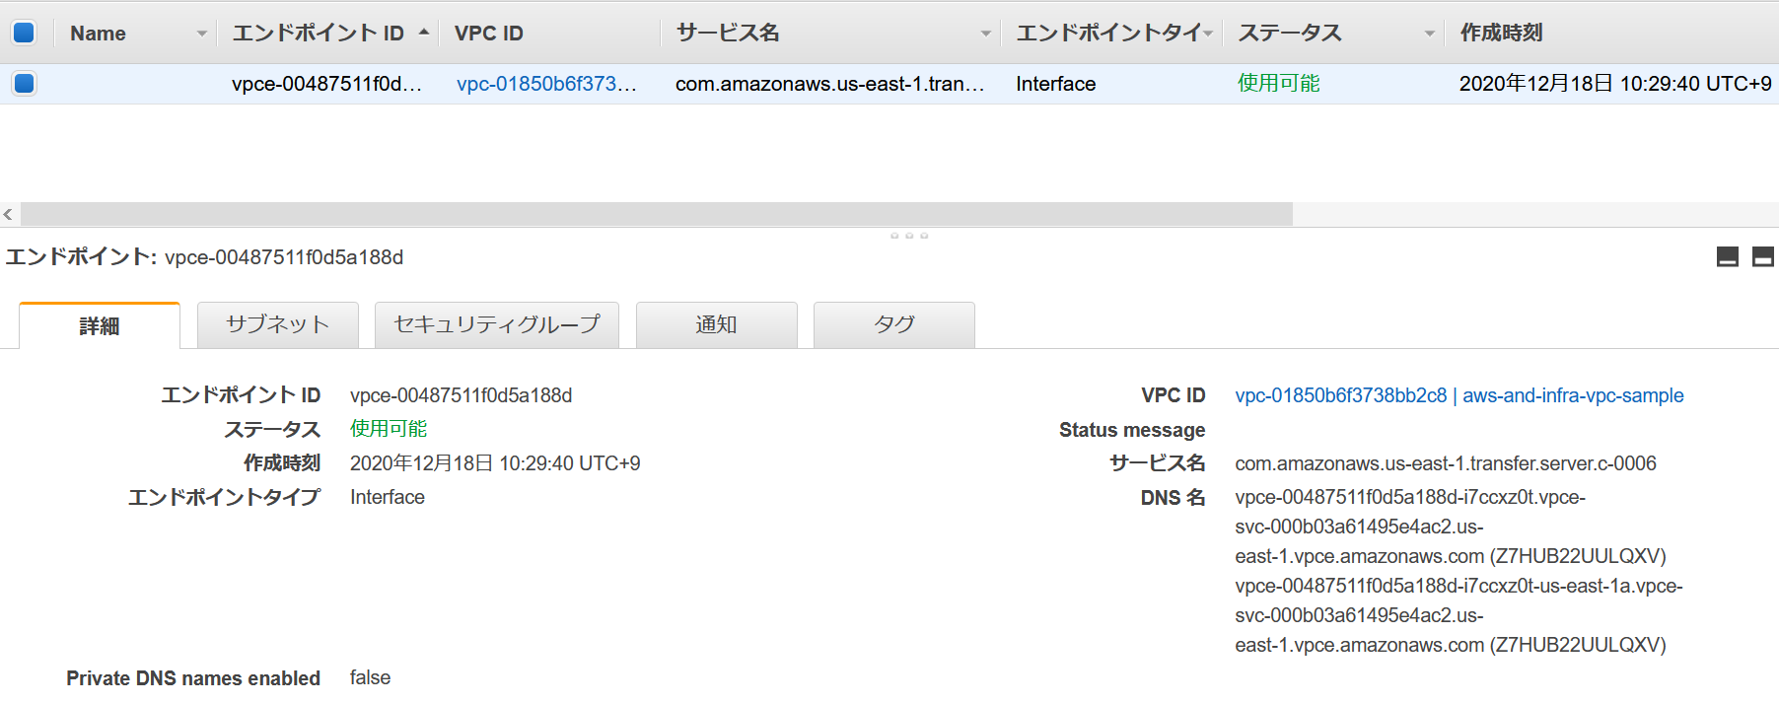
★★ | https://docs.aws.amazon.com/ja_jp/transfer/latest/userguide/authenticating-users.html
FTP

FTPS

templeteの中身
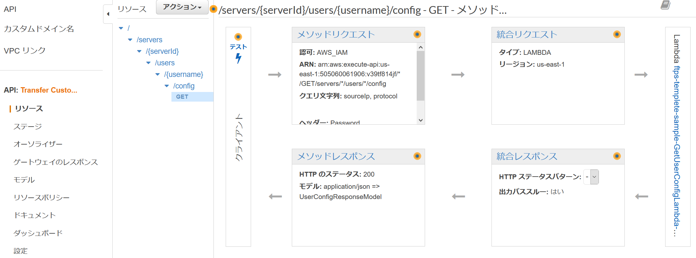

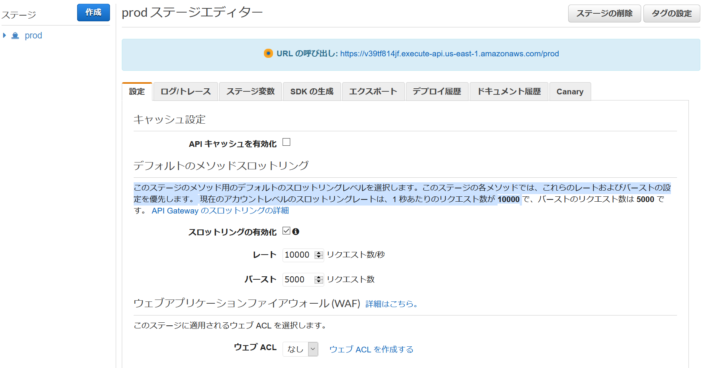

VPCピアリング
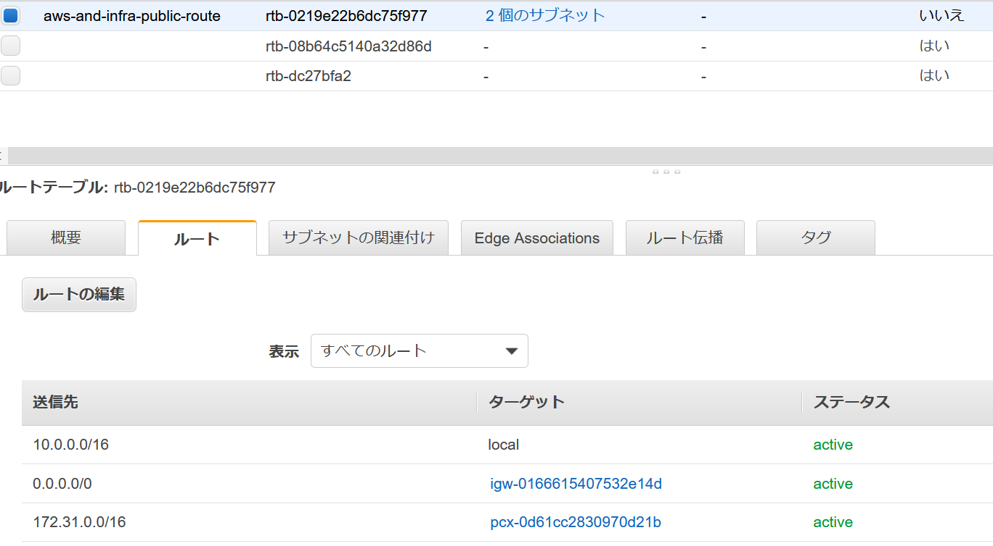
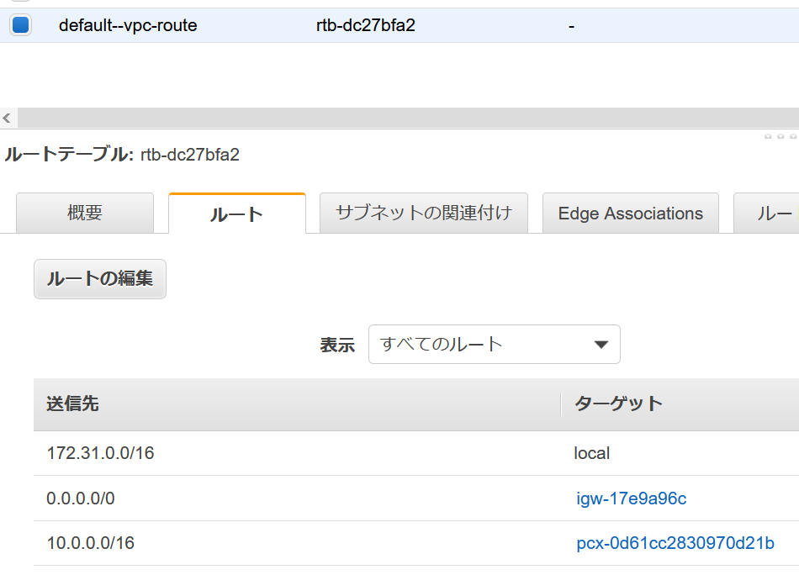
VPC ピアリング接続の作成と承認
https://docs.aws.amazon.com/ja_jp/vpc/latest/peering/create-vpc-peering-connection.html
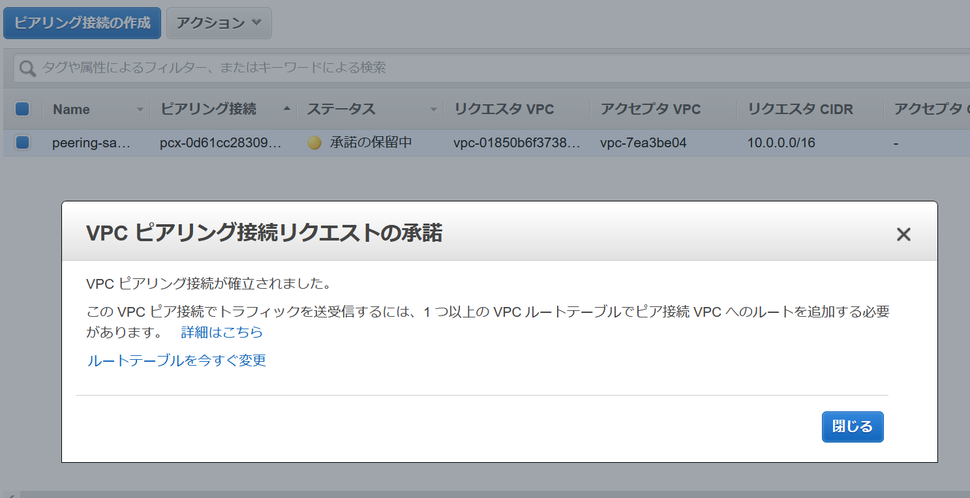

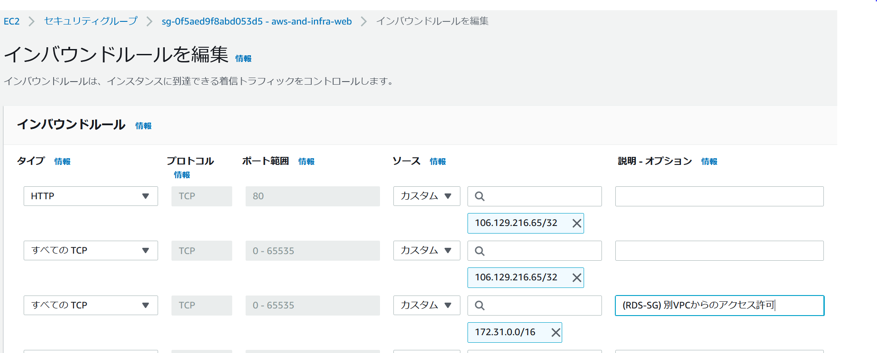

 | 10.0.0.0/16に、mysql
 | 172.31.0.0/16に、windowsインスタンス | windowsインスタンスから、mysqlに、接続
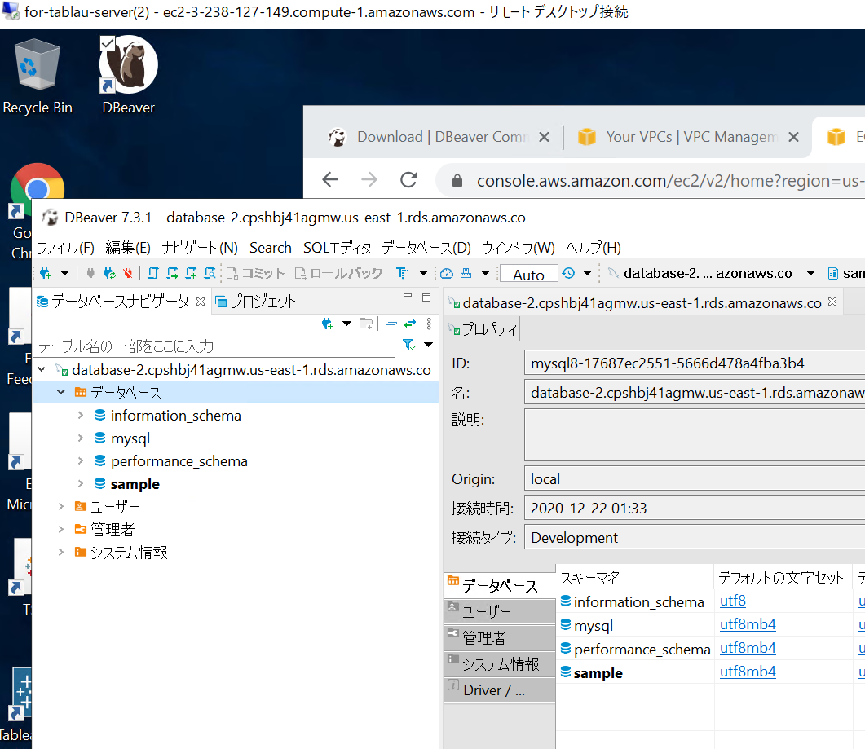

ルーティング追加

